Diagramas Casos de Uso
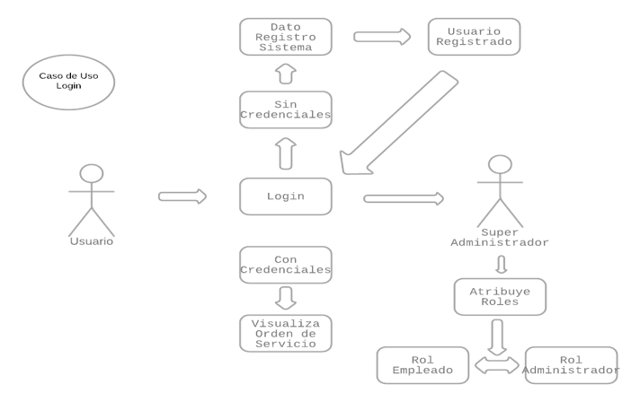
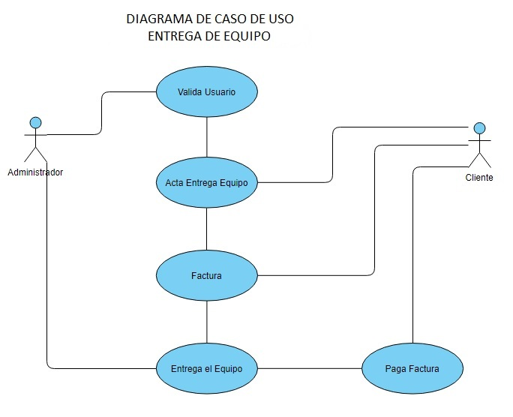

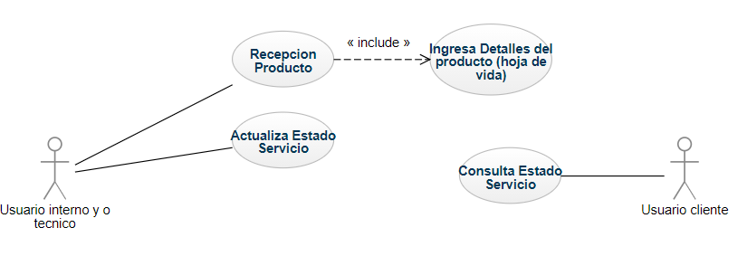
Diagrama caso de uso Trazabilidad producto

Sprint Burndown
Sprint 3 Equipo Fantastico 7/10/12 - 7/23/12
 | Objetivo | Actual

